Bon de commande
BON DE COMMANDE DU DRIVE DE LA P'TITE SOEUR DU VENDREDI 22 DECEMBRE Ces commandes sont assurées par l'association La Brouette Toquée, en partenariat avec la brasserie de La P'tite Soeur, dans l'objectif de promouvoir des produits issus des circuit-courts, souvent de producteurs locaux quand c'est possible.
 | 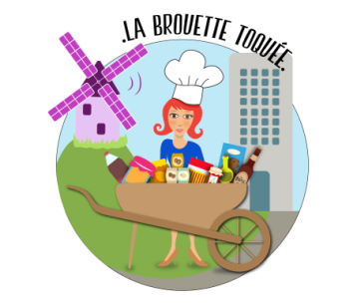

VOUS POUVEZ COMMANDER JUSQU'AU MERCREDI SOIR POUR UNE COLLECTE à la brasserie La P'tite Soeur DE 16H A 20H POUR COMMANDER, VOUS POUVEZ AU CHOIX CONTACTER ESTELLE AU 06.84.16.68.77 OU REMPLIR CE BON DE COMMANDE CI-DESSOUS ET L'ENVOYER PAR MAIL A LABROUETTETOQUEE@GMAIL.COM PAIEMENT PAR CB OU CHEQUE LORS DE LA COLLECTE
Votre nom :
Votre téléphone :
Vos éventuels commentaires sur la commande et/ou la livraison :
Pour commander des fruits & légumes cliquez ici | Total | 0.00 €
Pour commander du poisson, cliquez ici | Total | 0.00 €
Pour commander des condiments & des épices, cliquez ici | Total | 0.00 €
Pour commander de l'épicerie salée, cliquez ici | Total | 0.00 €
Pour commander du pain, cliquez ici | Total | 0.00 €
Pour commander des produits laitiers, cliquez ici | Total | 0.00 €
Pour commander du miels, cliquez ici | Total | 0.00 €
Pour commander de l'epicerie sucrée, cliquez ici | Total | 0.00 €
Pour commander des boissons ou bières artisanales, cliquez ici | Total | 0.00 €
Pour commander des plantes & Fleurs locales cliquez ici | Total | 0.00 €
Total de la commande |  | 0.00 €

